Sheet1
商品名称 | 规格 | 图片 | 数量 | 单位 | 单价（元） | 小计（元）
学习桌 | 140长50宽74高 | 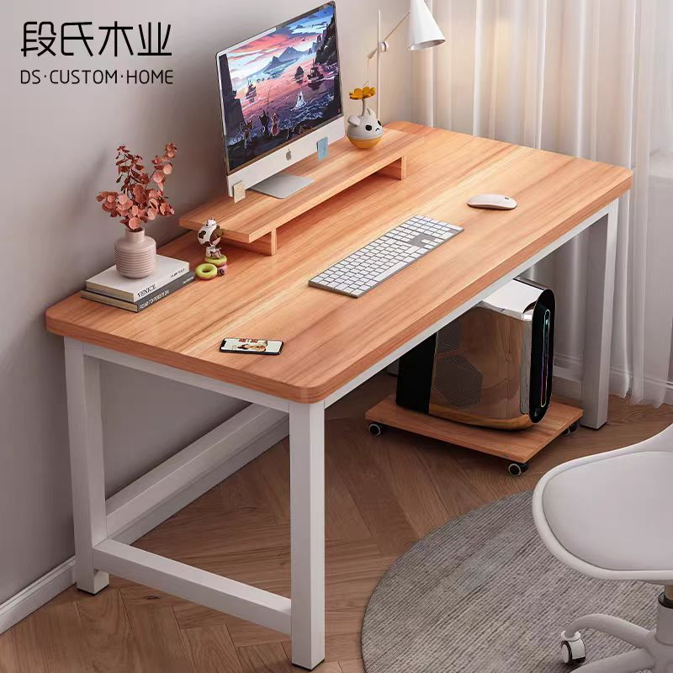 | 75 | 个
椅子 | 塑料，有靠背 | 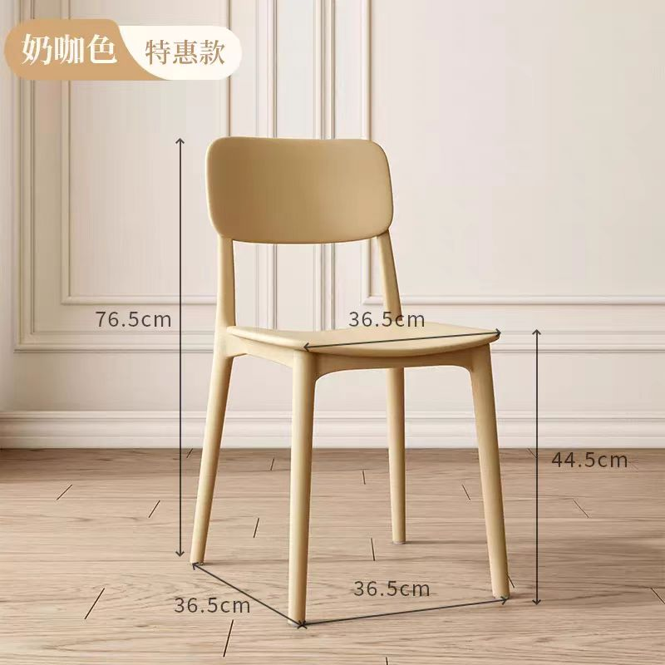 | 168 | 个
四门更衣柜 | 1800高*850宽*420深 | 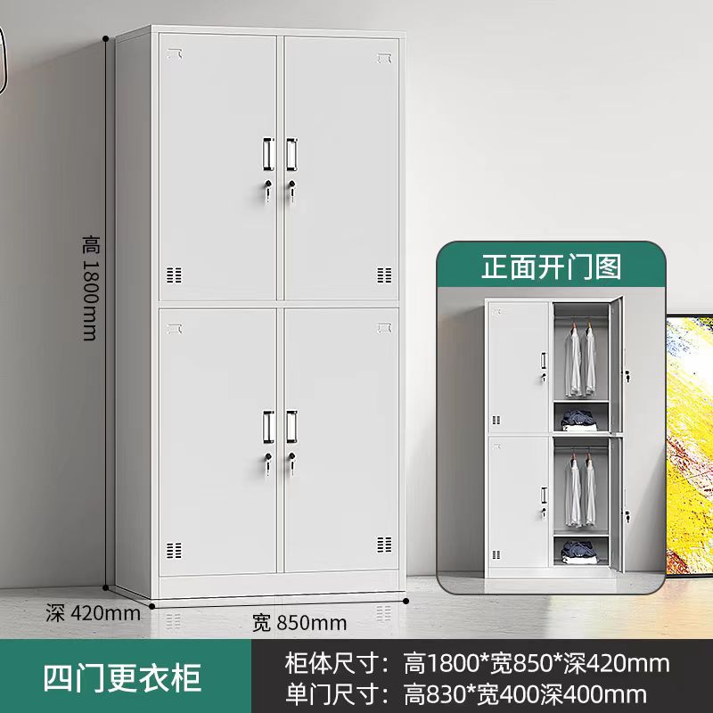 | 28 | 个
合计（含税）元： |  |  |  |  | 0

